Sheet1
CARA KERJA K-NN |  |  |  | ૮ ˶ᵔ ᵕ ᵔ˶ ა
Nama : | Priscilla Tiara S
Nim : | 4222301026
Kelas : | RE 6 A

 |  | X1 = 6 |  |  |  |  |  |  |  |  |  |  |  |  |  | 4. Visualisasi Persebaran Data (BEFORE)
 | TITIK BARU : | X2 = 5
 |  | K = 5 |  |  |  |  |  |  |  |  |  |  |  |  |  | ID | X1 | X2 | Y
 |  |  |  |  |  |  |  |  |  |  |  |  |  |  |  | 1 | 1 | 1 | A
 |  |  |  |  |  |  |  |  |  |  |  |  |  |  |  | 2 | 2 | 1 | A
visualisasi data before knn
1. PERSIAPAN DATA > . < |  |  |  |  | 2. Pengukuran Jarak |  |  |  |  | 3. Pemilihan Jumlah Tetangga (K = 5) dan identifikasi tetangga terdekat |  |  |  |  |  | 3 | 3 | 2 | A
 |  |  |  |  | Menggunakan Rumus jarak Manhattan, untuk menghitung jarak antara titik baru (X1 = 6, X2 = 5) dari setiap titik data. |  |  |  |  |  |  |  |  |  |  | 4 | 4 | 2 | B
ID | X1 | X2 | Y |  |  |  |  |  |  | HASIL ANALISA 5 TETANGGA TERDEKAT : |  |  |  |  |  | 5 | 5 | 3 | B
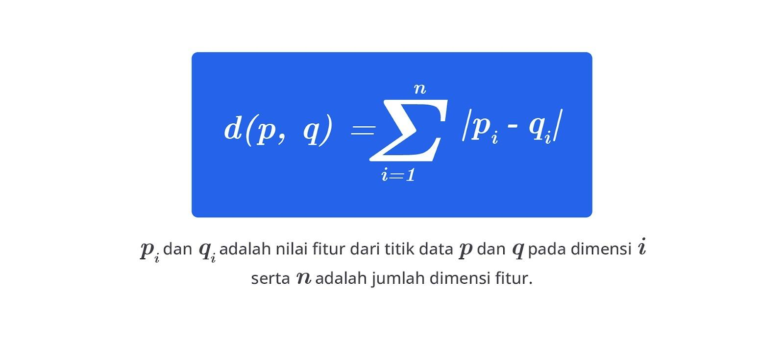
1 | 1 | 1 | A |  |  |  |  |  |  | ID 6 = Jarak 2 = Kelas B |  |  |  |  |  | 6 | 6 | 3 | B
2 | 2 | 1 | A |  |  |  |  |  |  | ID 7 = Jarak 2 = Kelas A |  |  |  |  |  | 7 | 7 | 4 | A
3 | 3 | 2 | A |  |  |  |  |  | 𐙚 ‧₊˚ ⋅ | ID = Jarak 3 = Kelas B |  |  |  |  |  | 8 | 8 | 4 | A
4 | 4 | 2 | B |  |  |  |  |  |  | ID 8 = Jarak 3 = Kelas A |  |  |  |  |  | 9 | 9 | 5 | B
5 | 5 | 3 | B |  |  |  |  |  |  | ID 7 = Jarak 3 = Kelas B |  |  |  |  |  | 10 | 10 | 5 | A
6 | 6 | 3 | B |  |  |  |  |  |  |  |  |  |  |  |  | 11 | 1 | 6 | B
7 | 7 | 4 | A |  |  |  |  |  |  | ID | X1 | X2 | Y | Jarak dari (6,5) |  | 12 | 2 | 6 | B
8 | 8 | 4 | A |  |  |  |  |  |  | 6 | 6 | 3 | B | 2 |  | 13 | 3 | 7 | A
9 | 9 | 5 | B |  | ID | X1 | X2 | Y | Jarak dari (6,5) | 7 | 7 | 4 | A | 2 |  | 14 | 4 | 7 | A
10 | 10 | 5 | A |  | 1 | 1 | 1 | A | 9 | 5 | 5 | 3 | B | 3 |  | 15 | 5 | 8 | B
11 | 1 | 6 | B |  | 2 | 2 | 1 | A | 8 | 8 | 8 | 4 | A | 3 |  | 16 | 6 | 8 | B
12 | 2 | 6 | B |  | 3 | 3 | 2 | A | 6 | 9 | 9 | 5 | B | 3 |  | 17 | 7 | 9 | A
13 | 3 | 7 | A |  | 4 | 4 | 2 | B | 5 | 16 | 6 | 8 | B | 3 |  | 18 | 8 | 9 | A
14 | 4 | 7 | A |  | 5 | 5 | 3 | B | 3 | 10 | 10 | 5 | A | 4 | RESULTS : ! | 19 | 9 | 10 | B
15 | 5 | 8 | B |  | 6 | 6 | 3 | B | 2 | 14 | 4 | 7 | A | 4 |  | 20 | 10 | 10 | A
16 | 6 | 8 | B |  | 7 | 7 | 4 | A | 2 | 15 | 5 | 8 | B | 4 | Mayoritas adalah B (3 suara B, 2 suara A)
17 | 7 | 9 | A |  | 8 | 8 | 4 | A | 3 | 4 | 4 | 2 | B | 5 | Maka titik baru (X1 = 6, X2 = 5) akan diklasifikasikan ke kelas B berdasarkan algoritma KNN dengan K = 3
18 | 8 | 9 | A |  | 9 | 9 | 5 | B | 3 | 12 | 2 | 6 | B | 5 |  | Visualisasi Persebaran Data Setelah Menggunakan Model KNN (AFTER)
19 | 9 | 10 | B |  | 10 | 10 | 5 | A | 4 | 13 | 3 | 7 | A | 5
20 | 10 | 10 | A |  | 11 | 1 | 6 | B | 6 | 17 | 7 | 9 | A | 5
21 | 4 | 5 | ? |  | 12 | 2 | 6 | B | 5 | 3 | 3 | 2 | A | 6 |  | ID | X1 | X2 | Y | Jarak dari (6,5)
 |  |  |  |  | 13 | 3 | 7 | A | 5 | 11 | 1 | 6 | B | 6 |  | 7 | 7 | 4 | A | 2
 |  |  |  |  | 14 | 4 | 7 | A | 4 | 18 | 8 | 9 | A | 6 |  | 6 | 6 | 3 | B | 2
 |  |  |  |  | 15 | 5 | 8 | B | 4 | 2 | 2 | 1 | A | 8 |  | 8 | 8 | 4 | A | 3
visualisasi data KNN (k=5)
 | kelas a |  | kelas b |  | titik baru
7 | 4 | 4 | 2 | 6 | 5
6 | 3 | 2 | 6
8 | 4 | 3 | 2
5 | 3 | 8 | 9
9 | 5 | 1 | 6
6 | 8 | 2 | 1
10 | 5 | 9 | 10
4 | 7 | 1 | 1
5 | 8 | 10 | 10
3 | 7
7 | 9
 |  |  |  |  | 16 | 6 | 8 | B | 3 | 19 | 9 | 10 | B | 8 |  | 5 | 5 | 3 | B | 3
 |  |  |  |  | 17 | 7 | 9 | A | 5 | 1 | 1 | 1 | A | 9 |  | 9 | 9 | 5 | B | 3
 |  |  |  |  | 18 | 8 | 9 | A | 6 | 20 | 10 | 10 | A | 9 |  | 16 | 6 | 8 | B | 3
 |  |  |  |  | 19 | 9 | 10 | B | 8 |  |  |  |  |  |  | 10 | 10 | 5 | A | 4
 |  |  |  |  | 20 | 10 | 10 | A | 9 |  |  |  |  |  |  | 14 | 4 | 7 | A | 4
 |  |  |  |  |  |  |  |  |  |  |  |  |  |  |  | 15 | 5 | 8 | B | 4
 |  |  |  |  |  |  |  |  |  |  |  |  |  |  |  | 13 | 3 | 7 | A | 5
 |  |  |  |  |  |  |  |  |  |  |  |  |  |  |  | 17 | 7 | 9 | A | 5
 |  |  |  |  |  |  |  |  |  |  |  |  |  |  |  | 4 | 4 | 2 | B | 5
 |  |  |  |  |  |  |  |  |  |  |  |  |  |  |  | 12 | 2 | 6 | B | 5
 |  |  |  |  |  |  |  |  |  |  |  |  |  |  |  | 3 | 3 | 2 | A | 6
 |  |  |  |  |  |  |  |  |  |  |  |  |  |  |  | 18 | 8 | 9 | A | 6
 |  |  |  |  |  |  |  |  |  |  |  |  |  |  |  | 11 | 1 | 6 | B | 6
 |  |  |  |  |  |  |  |  |  |  |  |  |  |  |  | 2 | 2 | 1 | A | 8
 |  |  |  |  |  |  |  |  |  |  |  |  |  |  |  | 19 | 9 | 10 | B | 8
 |  |  |  |  |  |  |  |  |  |  |  |  |  |  |  | 1 | 1 | 1 | A | 9 | ket : visualisasi persebaran data setelah klasifikasi menggunakan algoritma k-nn (k=5) dengan perhitungan jarak manhattan. titik abu-abu pada koordinat (6,5) merupakan data uji baru. garis merah menunjukkan batas 5 tetangga terdekat dari data uji tersebut. dari hasil identifikasi 5 tetangga terdekat, terdapat 3 titik yang termasuk dalam kelas b dan 2 titik dalam kelas a. karena mayoritas tetangga terdekat berada pada kelas b, maka data uji baru diklasifikasikan ke dalam kelas b.
 |  |  |  |  |  |  |  |  |  |  |  |  |  |  |  | 20 | 10 | 10 | A | 9

